背景
人物背景 Background

 | 个性 | 虽然笨笨的，但是想做好事！ | 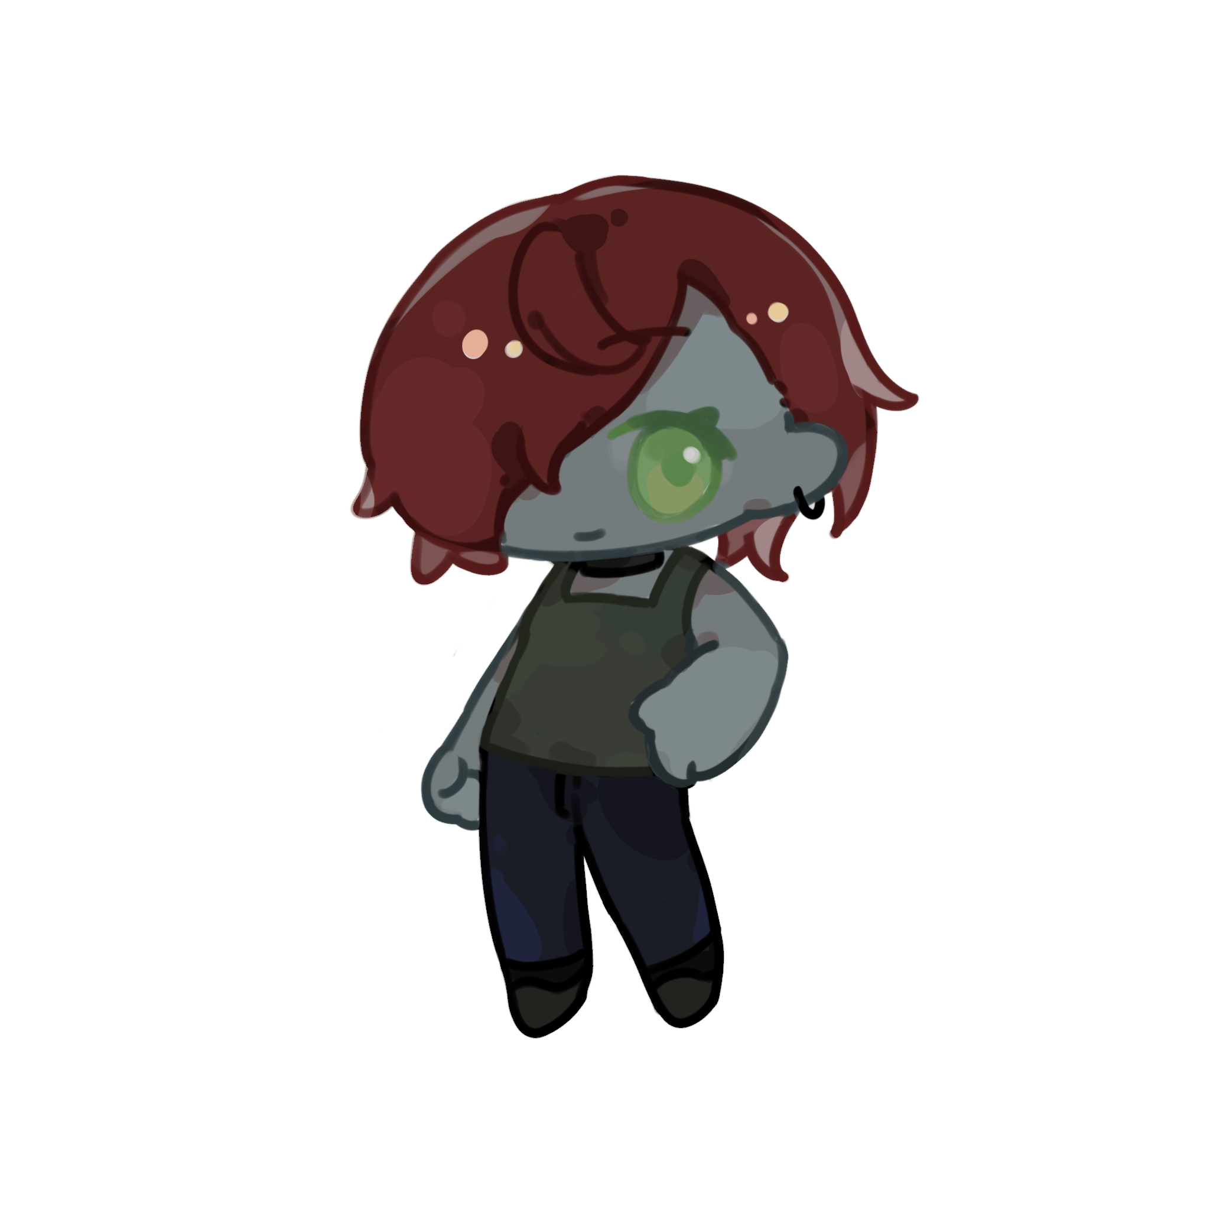

 | 理念
 | 羁绊 | 村庄和妈妈们
 | 缺陷 | 有时候有些莽撞

 | 背景特性

 | 外貌描写

 |  |  | 形象

 | 背景故事 | 阿祖尔出生于谷地河西，被两位母亲抚养带大。一位母亲拉拉·贝斯柯Lara Biscoe塑造她的体魄、勇气、稳健的技艺， 另一位母亲阿尔文Arveene则赋予她善良、仁慈、守护的决心。 即使时而笨拙、言不达意，阿祖尔本质上仍是一位希望能以强大武力守护他人的善良战士。 阿祖尔此时身担坚果物流安保部与慈善部部长，希望能凭借手中之剑为冰风谷夺还太阳。 | 背景 | 平民英雄
 |  |  | 出身

 |  |  | 语言
 |  |  | 通用语
 |  |  | 兽人语
 |  |  | 矮人语

 |  |  | 熟练工具

